アドオン機能要約
アドオン機能要約 |  |  |  |  |  |  | プロジェクトＩＤ |  |  | プロジェクト名 |  |  |  | アドオン機能No. | アドオン機能名称 | 新規作成日 | 新規作成者 | 頁
 |  |  |  |  |  |  | 1 |  |  | 化粧品業界 |  |  |  | SAP001 | 派遣作業実績の登録、照会 | 7/3/2026 | 巨 | 1/1

 |  |  |  |  |  |  | システムNo. |  |  | システム名 |  |  |  |  |  | 最終更新日 | 最終更新者
 |  |  |  |  |  |  | 02 |  |  | 生産管理

機 能 要 約

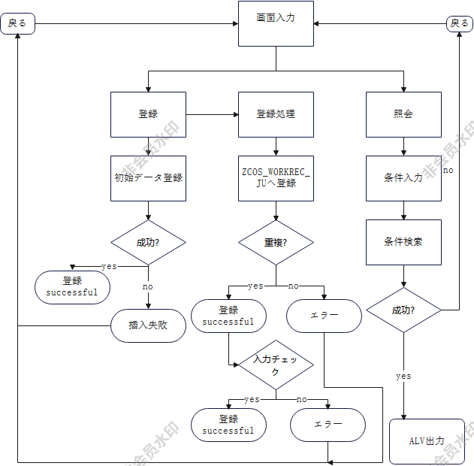
 | プログラム名： |  |  |  | ZTEST_JU_0705

 | 画面内容を元に派遣作業実績（ZCOS_WORKREC）の登録、照会を行う
 | 処理モードは画面上のラジオボタン（登録／照会）にて切り替える
 | 登録処理では画面に入力された実績情報を対象レコードとして登録する
 | 照会処理では入力条件に該当するレコードをZCOS_WORKREC_JUより取得し、ALVにて表示する

 | 処理単位 |  | 画面に入力された内容を1レコードとして
 |  | 登録 | 実績番号、工場、OEM注文、生産ロット、作業日、派遣員工番号・氏名、派遣会社、作業内容
 |  |  | 開始・終了時間、作業時間、時給、通貨を入力し、ZCOS_WORKREC_JUへ登録する
 |  | 変更 | 実績番号・生産ロット・作業日付を条件（範囲選択可）として検索し、該当する実績をALVグリッドに
 |  |  | 一覧表示する
 | エラー時対応
 |  | 実績番号の主キー重複が発生した場合は登録を行わず、エラーメッセージ「登録失敗。
 |  | 既に同じ実績番号が存在する可能性があります」を出力する

業務分野 |  |  |  | 使用部門 |  | O/B |  | 特記事項
 |  |  |  |  |  | オンライン | ○
 |  |  |  |  |  | バッチ |  |  | 前提
 |  |  |  |  |  |  |  | ・アドオン実行前に対象テーブル ZCOS_WORKREC_JU
 |  |  |  |  |  | 使用頻度（ｻｲｸﾙ） |  | が SE11にて作成・アクティブ化されていること
 |  |  |  |  |  | 日次（日中）
 |  |  |  |  |  | 日次（夜間） |  | ・実績番号(ZREC_ID)は本プログラムでは自動採番され
 |  |  |  |  |  | 週次 （週初） |  | ないため、 |  | 登録時に一意な値を利用者自身が入力する
 |  |  |  |  |  | 週次 （週末） |  | 前提とする
 |  |  |  |  |  | 週次 （指定日）
 |  |  |  |  |  | 月次 （月初） |  | ・本アドオンの一覧表示はREUSE_ALV_LIST_DISPLAY
 |  |  |  |  |  | 月次 （月末） |  | (クラシックリストALV) |  |  |  |  | を使用しており、
 |  |  |  |  |  | 月次 （指定日） |  | GUI側のGrid Control |  |  |  | (ActiveXコントロール)には
 |  |  |  |  |  | 年・期 |  | 依存しないため |  |  | 、GridView.ocx等の登録有無に関わら
 |  |  |  |  |  | 都度 | ○ | ず動作可能
 |  |  |  |  |  | その他

 |  |  |  |  |  | その他

